Deploy Windows
Metody fresh instalace Windows |  |  |  |  |  |  |  |  |  |  |  | Strategie instalace Windows

Metoda |  |  | Popis |  |  |  |  |  |  |  |  | Strategie |  |  | Popis
Instalace z DVD |  |  | - Windows 10 již nejsou publikovány přes DVD |  |  |  |  |  |  |  |  | High-touch retail media deployment (HTI) |  |  | - Vhodné pro malé organizace s malým
 |  |  | Windows můžete získat: |  |  |  |  |  |  |  |  |  |  |  | počtem zařízení k instalaci s Windows 10
 |  |  |  | - Stažením z webu Microsoft |  |  |  |  |  |  |  |  |  |  | - Nevyžaduje žádné speciální IT dovednosti nebo další
 |  |  |  | - Microsoft Volume Licensing Service Center (VLSC) |  |  |  |  |  |  |  |  |  |  | služby nebo komponenty
 |  |  |  | - Visual Studio Subscriptions |  |  |  |  |  |  |  |  |  |  | - Je potřeba jedna nebo více kopií instalačního
 |  |  | a pak nahrat na DVD médium |  |  |  |  |  |  |  |  |  |  |  | média Windows 10, které lze poskytnout na disku DVD
 |  |  |  |  |  |  |  |  |  |  |  |  |  |  | nebo na úložném zařízení USB nebo dokonce ze sdílené
Instalace z USB |  |  | - Instalace zařízení po jednom, ale rychlejší než DVD |  |  |  |  |  |  |  |  |  |  |  | složky na síťovém souborovém serveru
 |  |  | - Modifikovat BIOS nastavení pro booting z USB
 |  |  |  |  |  |  |  |  |  |  |  | Low-touch deployment (LTI) |  |  | - Vhodné pro větší organizace, které mají v úmyslu
Instalace pomocí Windows Deployment Services (WDS) |  |  | - Vyžaduje server roli WDS |  |  |  |  |  |  |  |  |  |  |  | nainstalovat několik stovek zařízení s použitím
 |  |  | - Vyžaduje DHCP v síti |  |  |  |  |  |  |  |  |  |  |  | omezeného zásahu instalačního technika
 |  |  | - Instalované zařízení musí podporovat PXE boot |  |  |  |  |  | MDT a Configuration Manager jsou |  |  |  |  |  | - Vzhledem k tomu, že strategie spoléhá na použití
 |  |  | - Umožňuje instalaci více zařízení najednou pomocí multicastu |  |  |  |  |  | Enterprise řešení a umožňujou nám |  |  |  |  |  | nasazení bitové kopie a doplňkových služeb, jako jsou
 |  |  |  |  |  |  |  |  | nasadit stovky, či tisíce zařízení najednou |  |  |  |  |  | Windows Deployment Services (WDS) a volitelně
Instalace pomocí Windows Preinstallation Environment (Windows PE) |  |  | Nabootovat zařízení pomocí Windows PE a pak zvolte: |  |  |  |  |  |  |  |  |  |  |  | Microsoft Deployment Toolkit (MDT), jsou vyžadovány
 |  |  |  | - Deployment Image Servicing and Management (DISM) |  |  |  |  |  |  |  |  |  |  | také některé specializované IT dovednosti
 |  |  |  | pro aplikaci Windows image
 |  |  |  | - Microsoft Deployment Toolkit (MDT) pro |  |  |  |  |  |  |  | Zero-touch deployment (ZTI) |  |  | - Pro velmi velké organizace s tisíci zařízeními
 |  |  |  | řešení nasazení |  |  |  |  |  |  |  |  |  |  | - K usnadnění této strategie vyžaduje
 |  |  |  | - System Center Configuration Manager (SCCM), nyní |  |  |  |  |  |  |  |  |  |  | značné investice do IT dovedností
 |  |  |  | Configuration Manager jako řešení nasazení |  |  |  |  |  |  |  |  |  |  | - Vyžaduje také použití MDT a Configuration Manager k
 |  |  |  |  |  |  |  |  |  |  |  |  |  |  | nasazení Windows 10 bez zásahu instalačního programu
Instalace přes síť |  |  | - Spusťte počítač pomocí Windows PE a připojte se ke kopii
 |  |  | instalačních souborů uložených ve sdílené síťové složce
 |  |  | - Tuto metodu byste použili, když nemůžete použít zařízení USB, WDS,
 |  |  | MDT nebo Configuration Manager

Create and manage Windows images
- Windows 10 používá model instalace a nasazení založený na bitové kopii (image-based)
- Přičemž instalační soubory operačního systému Windows jsou zabaleny v souboru bitové kopie, který se během procesu instalace používá jako zdroj instalace
- Výchozí instalační obraz Install.wim je k dispozici na instalačním médiu ve složce \Sources
Vytvořit a upravit image Windows 10 lze nástroji, které jsou součástí Windows ADK:

 | DISM
 | - Nástroj příkazového řádku Deployment Image Servicing and Management (DISM) umožňuje zachytit, nasadit a spravovat bitové kopie systému Windows
 | - Tento nástroj můžete použít k instalaci, odinstalaci, konfiguraci a aktualizaci funkcí Windows, balíčků, ovladačů a mezinárodních nastavení v souboru WIM nebo VHD, které mohou být online nebo offline

 | Windows Configuration Designer |  |  | (WCD)
 | - Umožňuje zřídit funkce a nastavení běhového prostředí (runtime) Windows 10 pomocí zřizovacích balíčků (s příponou .ppkg) pro rychlou konfiguraci zařízení s Windows 10 bez nutnosti instalovat nový obraz
 | Takto upravené obrazy Windows poté můžeme nasadit těmito způsoby:

 |  | DVD instalace
 |  | - Můžete vytvořit instalační DVD médium nebo můžete použít vlastní bitovou kopii, kterou jste vytvořili
 |  | - Zařízení, do kterého instalujete, vyžaduje optickou jednotku

 |  | USB instalace
 |  | - Můžete použít výchozí nebo vlastní obrázky systému Windows
 |  | - Tato metoda je rychlejší než použití DVD, a přestože nevyžaduje optickou mechaniku
 |  | - Možná budete muset překonfigurovat nastavení BIOSu nebo firmwaru UEFI počítače, aby podporovalo spouštění z USB

 |  | Windows Deployment Services (WDS)
 |  | - Vyžaduje server roli WDS
 |  | - Vyžaduje DHCP v síti
 |  | - Instalované zařízení musí podporovat PXE boot
 |  | - Kombinace bezobslužného Answer File + Custom Image nám umožňuje instalaci více zařízení najednou pomocí multicastu

 |  | Instalace založená na bitové kopii |  |  | (Image-based installation)
 |  | - Spuštěním počítače v prostředí Windows PE můžete použít DISM k místní aplikaci obrazu na cílový počítač
 |  | - Alternativně můžete použít MDT a Configuration Manager k nasazení image a desktopových aplikací do cílových zařízení

 |  |  | Instalace přes sdílené síťové složky
 |  |  | - Pomocí prostředí Windows PE můžete spustit počítač a namapovat síťovou jednotku na instalační soubory a obrazy ve sdílené složce síťového souboru
 |  |  | - Tato metoda je poměrně neefektivní a byla nahrazena jinými dříve popsanými metodami

 |  | Windows System Image Manager (Windows SIM)
 |  | - Umožňuje vytvářet Answer soubory na instalaci pro použití v automatizovaných nasazeních
 |  | - Tyto Answer soubory obsahují možnosti konfigurace používané k instalaci systému Windows 10
 |  | - Tyto soubory odpovědí pak můžete přidružit k místní kopii instalačního média, třeba na USB, abyste zajistili Windows 10 pomocí poloautomatické interaktivní instalace
 |  |  | TIP - při pojmenování Answer souboru se doporučuje použít název: autounattend.xml - Windows ví, že má hledat takto pojmenovaný soubor

 |  | Windows Preinstallation Environment (WinPE)
 |  | - WinPE se používá ke spuštění počítače, na který jsou nasazovány Windows 10
 |  | - Umožňuje přístup k souborovým systémům Windows a je v podstatě malým operačním systémem Windows
 |  | - Můžete použít obecné prostředí Windows PE, které je k dispozici na disku DVD produktu, nebo si můžete vytvořit svoje vlastní pomocí nástrojů, které najdete v sadě Windows ADK, abyste uspokojili své specifické potřeby nasazení
 |  | - Poté můžete spustit Windows PE z disku DVD nebo USB flash disku nebo přes síť pomocí PXE

Metody upgrade Windows
- Upgrade se často používá obecně k vysvětlení licenčního procesu upgradu ze starší verze systému Windows na novější verzi
- Můžete také upgradovat edici Windows, která nahrazuje stávající operační systém, jako je Windows 8.1 na Windows 10
- Na půlroční bázi Windows 10 automaticky provede in-place upgrade Windows 10 na nejnovější verzi Windows 10

In-place upgrade |  |  |  |  |  |  |  |  |  |  | Enterprise upgrade
- In-place upgrade se myslí manuální upgrade Windows 10
- Všechna uživatelská data zůstanou nedotčena |  |  |  |  |  |  |  |  |  |  | Windows Deployment Services (WDS)

Podporované cesty upgradu na Windows 10
- Jedná se o jednoduchý proces a je ideální pro menší skupinu počítačů |  |  |  |  |  |  |  |  |  |  | Microsoft Deployment Toolkit (MDT)
- Poskytuje návrat (roolback) k dřívější verzi systému Windows |  |  |  |  |  |  |  |  |  |  | - MDT poskytuje pokyny pro osvědčené postupy, které můžete použít k plánování,
 |  |  |  |  |  |  |  |  |  |  | sestavování a nasazení operačních systémů Windows
 |  |  |  |  |  |  |  |  |  |  | - MDT staví na hlavních nástrojích pro nasazení v sadě Windows ADK a lze jej plně integrovat s
 |  |  |  |  |  |  |  |  |  |  | Configuration Manager pro přizpůsobení, zachycení a nasazení obrázků, aplikací a ovladačů zařízení do zařízení
Starší verze Windows |  |  | Windows 10 Home |  | Windows 10 Pro |  | Windows 10 Enterprise |  |  |  | - Jádrem MDT jsou Task Sequences, které umožňují automatizovat každou fázi snímání obrazu a následného nasazení
Windows 8/8.1 |  |  | X |  |  |  |  |  |  |  | - MDT umožňuje nasazení obrazů za použití LTI or ZTI (Config manager)

Windows 8/8.1 Pro |  |  |  |  | X |  |  |  |  |  | Upgrade using installation media
 |  |  |  |  |  |  |  |  |  |  | - Podnik normálně získá média Windows 10 prostřednictvím multilicenčního kanálu a
Windows 8/8.1 Enterprise |  |  |  |  |  |  | X |  |  |  | může si je stáhnout ze střediska Volume Licensing Service Center (VLSC)
 |  |  |  |  |  |  |  |  |  |  | - Média VLSC mohou používat buď Multiple Activation Key (MAK) nebo službu
Windows 7 Starter |  |  | X |  |  |  |  |  |  |  | Key Management Service (KMS), která se používá během procesu instalace a je vázána na
 |  |  |  |  |  |  |  |  |  |  | podnikovou licenční smlouvu se společností Microsoft
Windows 7 Home Basic |  |  | X
 |  |  |  |  |  |  |  |  |  |  | Key Management Service (KMS) umožňuje organizacím aktivovat systémy v rámci jejich
Windows 7 Home Premium |  |  | X |  |  |  |  |  |  |  | vlastní sítě. Spravované přes server službu Volume Activation Services. Zařízení se musí
 |  |  |  |  |  |  |  |  |  |  | přihlásít do sítě (min. 1x za 180 dní) pro aktivaci, v opačném případě se neaktivované licence vrací do sběrného místa na serveru
Windows 7 Professional |  |  |  |  | X |  |  |  |  |  | Multiple Activation Key (MAK) aktivuje systémy jednorázově pomocí aktivačních služeb hostovaných společností Microsoft
 |  |  |  |  |  |  |  |  |  |  | Jakmile dojde ke smazání disku na zařízení, přijdete také o licenci Windows
Windows 7 Ultimate |  |  |  |  | X
 |  |  |  |  |  |  |  |  |  |  | - Alternativně lze použít zakoupená maloobchodní média, která jsou dodávána na
Windows 7 Enterprise |  |  |  |  |  |  | X |  |  |  | USB flash disku nebo přímým stažením z online obchodu Microsoft Store
 |  |  |  |  |  |  |  |  |  |  | - Další možností je použití nástroje Media Creation Tool (MCT), který vygeneruje
 |  |  |  |  |  |  |  |  |  |  | zaváděcí USB flash disk připravený k použití. Můžete si s ním také stáhnout soubor ISO

Troubleshooting upgrades
Můžete mít scénář, že aktuální systémová jednotka nemá dostatek místa na disku, k dokončení upgradu můžete zkusit jedno z následujících řešení:
 | - Spustit Disk CleanUp, smazat nepoužívané soubory a vyprázdnit koš
 | - Odinstalovat aplikace, soubory a jazykové balíčky, které nepotřebujeme
 | - Pokud možno, rozšířit diskové pole pomocí Disk Managementu
 | - Přesunout osobní soubory ze systému na jiný disk

- Pokud systém během upgradu selže kvůli problému s kompatibilitou, můžete zjistit příčinu prohlédnutím souborů setupact.log a setuperr.log, které se nacházejí na C:\$Windows.~BT\Sources\panther\
- K otevření souboru protokolu si budete muset udělit oprávnění ke čtení

Některé z nejčastějších chybových kódů souvisejících s upgradem:

Error code |  |  |  | Popis
CsetupHost::Execute result = 0xC1900200 |  |  |  | PC not meeting the system requirements for Windows 10
CsetupHost::Execute result = 0xC190020E |  |  |  | Insufficient free hard drive space
CsetupHost::Execute result = 0xC1900204 |  |  |  | Migration choice (auto upgrade) not available - wrong Windows 10 SKU or architecture
CsetupHost::Execute result = 0xC1900208 |  |  |  | Compatibility issues found (hard block)
CsetupHost::Execute result = 0xC1900210 |  |  |  | No issues found

Deploying Windows using Windows ADK tools |  |  |  |  |  |  |  |  |  |  | Deploying Windows using Windows Deployment Toolkit (MDT)
Create bootable Windows PE media |  |  |  |  |  | Boot image |  |  |  |  | - Ukázka jak provést LTI instalaci pomocí MDT
Windows Server |  |  |  |  |  | E:\WinPE\media\sources\boot.wim
Otevřít Deployment and Imaging Tools Enviroment |  |  |  |  |  |  |  |  |  |  | Create a deployment share and reference image
copype amd64 E:\WinPE |  |  |  |  |  |  |  |  |  |  | Mount the Windows 10 eval iso
MakeWinPEMedia /iso "E:\WinPE" "E:\WinPE\PE64.iso" |  |  |  |  | // vytvoříme WinPE prostředí do iso souboru |  |  |  |  |  | Otevřít Deployment Workbench
Windows 10 client |  |  |  |  |  |  |  |  |  |  | Nastavit New Deployment Share přes wizard:
sysprep /generalize /oobe /shutdown |  |  |  |  |  |  |  |  |  |  |  | - Deployment share path: E:\MDTBuildLab
 |  |  |  |  |  |  |  |  |  |  |  | - Share name: MDTBuildLab$
- Můžeme použít Answer file pro specifikaci různých možností nastavení |  |  |  |  |  |  |  |  |  |  |  | - Deployment share description: MDT build lab
- Stačí Answer file vložit do sysprep složky a přidat parametr |  |  |  |  |  |  |  |  |  |  |  | - Zvolit možnosti deployment wizard, lze upravit později
sysprep /generalize /oobe /shutdown /unattend:unattend.xml |  |  |  |  |  |  |  |  |  |  |  | - Potvrdit shrnutí
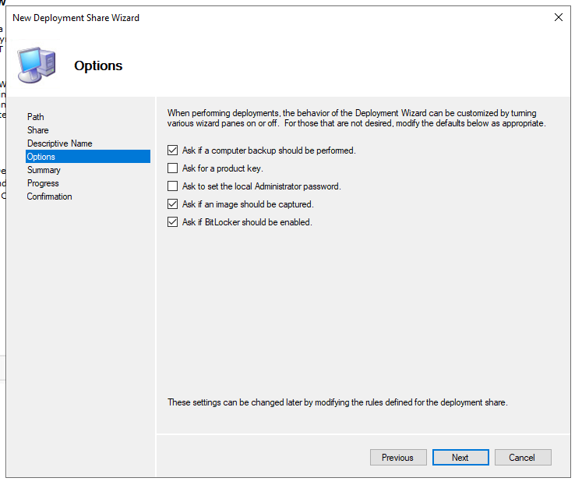

Zachytit (golden image) operační systém a vytvořit .wim soubor
Nabootovat PC z PE64.iso
Přidělit statickou IP adresu (případně nechat DHCP udělat práci za nás)
netsh int ipv4 set address "Ethernet" static 192.168.80.69 255.255.255.0
Mapovat uložiště na sdíleném disku kam budeme posílat zachycený image
net use Z: \\192.168.80.3\Captures /user:MBLAB\Administrator <heslo>
Zachytit operační systém a vytvořit .wim soubor
dism /Capture-Image /ImageFile:Z:\GoldImage.wim /CaptureDir:C:\ /name:"GoldImage"

Konfigurace harddisku na novém PC
Nabootovat PC z PE64.iso
Postupně nakonfigurovat disk:
 | diskpart
 | list disk
 | select disk 0 |  |  |  |  |  |  |  |  |  | Vytvořit novou složku Operačního systému - Windows 10
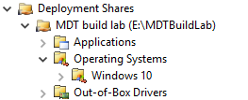
 | clean
 | create partition primary size=100
 | select partition
 | format fs=ntfs quick label=system
 | assign letter=f
 | active
 | create partition primary |  |  |  |  |  |  |  |  |  | Klinkout na složku Windows 10 - Import Operating System
 | select partition 2 |  |  |  |  |  |  |  |  |  |  | - OS type: Full set of source files
 | format fs=ntfs quick label=windows |  |  |  |  |  |  |  |  |  |  | - Source: F:\
 | assign letter=g |  |  |  |  |  |  |  |  |  |  | - Destination: W10Ent_x64
 | exit |  |  |  |  |  |  |  |  |  |  | - Potvrdit shrnutí
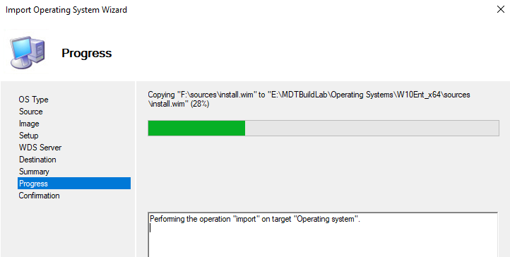
Aplikace zachyceného (gold image) OS do nového PC
dism /Apply-Image /ImageFile:Z:\GoldImage.wim /index:1 /ApplyDir:G:\

Aplikace bootovacího záznamu do nového PC
F:
bcdboot G:\Windows
- Případně když pracujeme s GPT a UEFI
bcdboot G:\Windows /s F: /f UEFI

Vytvořit install.wim soubor pro WDS |  |  |  |  |  |  |  |  |  |  | Vytvořte Task Sequence odkazující na operační systém, který byl importován
- Mountnout Windows10.iso -> zkopírovat soubor Install.esd |  |  |  |  |  |  |  |  |  |  | Kliknout New Task Sequence a pokračovat přes wizard:
dism /Get-WimInfo /WimFile:Windows10Install.esd |  |  |  |  | zjistíme jaké verze Windows máme k dispozici, zaznamenat si číslo Indexu !!! |  |  |  |  |  |  | - Task sequence ID: REFW10X64-001
dism /export-image /SourceImageFile:Windows10Install.esd /SourceIndex:5 /DestinationImageFile:C:\naseWimSlozka\Win10-Pro.wim /Compress:max /CheckIntegrity |  |  |  |  |  |  |  |  |  |  |  | - Task sequence name: Windows 10 Enterprise x64 Default Image
- Přidat vytvořený install.wim soubor do Install Images |  |  |  |  |  |  |  |  |  |  |  | - Task sequence comments: Reference Build
 |  |  |  |  |  |  |  |  |  |  |  | - Template: Standard Client Task Sequence
Vytvořit boot.wim soubor pro WDS |  |  |  |  |  |  |  |  |  |  |  | - Select OS: Select Windows 10 Enterprise Evaluation in W10Ent_x64 install.wim
- Mountnout Windows.iso -> zkopírovat soubor boot.wim
- Přidat do Boot Images

 |  |  |  |  |  |  |  |  |  |  |  | - Specify Product Key: Do not specify a product key at this time
 |  |  |  |  |  |  |  |  |  |  |  | - Full Name: mblabTestUser
 |  |  |  |  |  |  |  |  |  |  |  | - Organization: mblab
 |  |  |  |  |  |  |  |  |  |  |  | - Internet Explorer home page: www.idontknow.com
 |  |  |  |  |  |  |  |  |  |  |  | - Admin password: Do not specify an Administrator password at this time
 |  |  |  |  |  |  |  |  |  |  |  | - Finish

 |  |  |  |  |  |  |  |  |  |  | Upravit pravidla Deployment Share - Kliknout pravým, pak Properties a Rules tab
 |  |  |  |  |  |  |  |  |  |  | Zkopírovat z | https://learn.microsoft.com/en-us/windows/deployment/windows-10-poc-mdt

 |  |  |  |  |  |  |  |  |  |  | Update Deployment Share (zabere cca 5-10 minut)

 |  |  |  |  |  |  |  |  |  |  | Boot the reference image
 |  |  |  |  |  |  |  |  |  |  | Spustit další VM - boot z vytvořeného Windows iso (LiteTouchPE_x64.iso)
 |  |  |  |  |  |  |  |  |  |  | Nechat spustit, nechat běžet (zabere zhruba cca 30 minut - 2 hodiny)

 |  |  |  |  |  |  |  |  |  |  | Úplně ke konci se nám poté uploudne file name REFW10X64-001.wim na file share,
 |  |  |  |  |  |  |  |  |  |  | který reprezentuje Windows 10 Enterprise custom image, který je aktualizovaný a prošel sysprep

 |  |  |  |  |  |  |  |  |  |  | Deploy a Windows 10 image using MDT
 |  |  |  |  |  |  |  |  |  |  | Otevřít Deployment Workbench
 |  |  |  |  |  |  |  |  |  |  | Nastavit New Deployment Share přes wizard:
 |  |  |  |  |  |  |  |  |  |  |  | - Deployment share path: E:\MDTProduction
 |  |  |  |  |  |  |  |  |  |  |  | - Share name: MDTProduction$
 |  |  |  |  |  |  |  |  |  |  |  | - Deployment share description: MDT Production
 |  |  |  |  |  |  |  |  |  |  |  | - Zvolit možnosti deployment wizard, lze upravit později
 |  |  |  |  |  |  |  |  |  |  |  | - Potvrdit shrnutí

 |  |  |  |  |  |  |  |  |  |  | Kliknout New Task Sequence a pokračovat přes wizard:
 |  |  |  |  |  |  |  |  |  |  |  | - Task sequence ID: W10-X64-001
 |  |  |  |  |  |  |  |  |  |  |  | - Task sequence name: Windows 10 Enterprise x64 Custom Image
 |  |  |  |  |  |  |  |  |  |  |  | - Task sequence comments: Production Image
 |  |  |  |  |  |  |  |  |  |  |  | - Template: Standard Client Task Sequence
 |  |  |  |  |  |  |  |  |  |  |  | - Select OS: Select Windows 10 Enterprise x64 Custom Image
 |  |  |  |  |  |  |  |  |  |  |  | - Specify Product Key: Do not specify a product key at this time
 |  |  |  |  |  |  |  |  |  |  |  | - Full Name: mblabTestUser
 |  |  |  |  |  |  |  |  |  |  |  | - Organization: mblab
 |  |  |  |  |  |  |  |  |  |  |  | - Internet Explorer home page: www.idontknow.com
 |  |  |  |  |  |  |  |  |  |  |  | - Admin password: <password>
 |  |  |  |  |  |  |  |  |  |  |  | - Finish

 |  |  |  |  |  |  |  |  |  |  | copy-item "C:\Program Files\Microsoft Deployment Toolkit\Templates\Bootstrap.ini" E:\MDTProduction\Control\Bootstrap.ini -Force
 |  |  |  |  |  |  |  |  |  |  | copy-item "C:\Program Files\Microsoft Deployment Toolkit\Templates\CustomSettings.ini" E:\MDTProduction\Control\CustomSettings.ini -Force

 |  |  |  |  |  |  |  |  |  |  | Upravit pravidla Deployment Share - Kliknout pravým, pak Properties a Rules tab
 |  |  |  |  |  |  |  |  |  |  | Zkopírovat z | https://learn.microsoft.com/en-us/windows/deployment/windows-10-poc-mdt

 |  |  |  |  |  |  |  |  |  |  | Update Deployment Share (zabere cca 5-10 minut)

 |  |  |  |  |  |  |  |  |  |  | Configurace Windows Deployment Services
 |  |  |  |  |  |  |  |  |  |  | WDSUTIL.exe /Verbose /Progress /Initialize-Server /Server:SRV1 /RemInst:"E:\RemoteInstall"
 |  |  |  |  |  |  |  |  |  |  | WDSUTIL.exe /Set-Server /AnswerClients:All

 |  |  |  |  |  |  |  |  |  |  | Kliknout pravým na Boot images - Add Boot Image
 |  |  |  |  |  |  |  |  |  |  | Přidat E:\MDTProduction\Boot\LiteTouchPE_x64.wim

 |  |  |  |  |  |  |  |  |  |  | - Nový klient může být nabootován přes PXE

Migrace uživatelských dat

Migrace z předešlých verzí Windows

Strategie migrace
Během procesu migrace uživatelských dat provádíte následující procedury na vysoké úrovni:
- Ověřte, že všechny existující požadované aplikace fungují ve Windows 10
- Ujistěte se, že je na novém počítači uživatele nainstalováno příslušné vydání systému Windows 10
- Na novém počítači nainstalujte požadované aplikace
- Zálohujte datové soubory a nastavení uživatele ze starého počítače pomocí nástroje USMT (User State Migration Tool)
- Obnovte datové soubory a nastavení uživatele na novém počítači pomocí USMT

Side-by-Side migration |  |  |  |  |  |  | Wipe-and-Load migration
- V tomto scénáři jsou zdrojovým a cílovým počítačem pro upgrade různé počítače |  |  |  |  |  |  | - V tomto scénáři jsou zdrojový a cílový počítač stejný
- Nainstalujete nový počítač s Windows 10 a poté migrujete data a |  |  |  |  |  |  | - Zálohujete uživatelská data a nastavení do externího umístění a poté
většinu uživatelských nastavení ze staršího operačního systému do |  |  |  |  |  |  | nainstalujete Windows 10 do stávajícího počítače uživatele.
nového počítače |  |  |  |  |  |  | Poté obnovíte uživatelská data a nastavení

 |  |  | Vytvořte externí přechodné úložiště, jako je složka sdílená souborovým serverem nebo externí pevný disk, pro ukládání uživatelských dat a nastavení

 |  |  | Toto úložiště musí být přístupné ze zdrojového i cílového počítače

- Pomocí USMT shromážděte uživatelská data a nastavení ze zdrojového počítače a |  |  |  |  |  |  | - Pomocí USMT shromážděte uživatelská data a nastavení ze zdrojového počítače a
uložte je do externího meziúložiště |  |  |  |  |  |  | uložte je do externího meziúložiště
- Použijte USMT ke shromažďování dat a nastavení uživatele z externího zařízení |  |  |  |  |  |  | - Nainstalujte Windows 10 na existujícím počítači
meziúložiště a nainstalujte je do cílového počítače |  |  |  |  |  |  | - Použijte USMT ke shromažďování dat a nastavení uživatele z externího zařízení
 |  |  |  |  |  |  | meziúložiště a nainstalujte je do cílového počítače
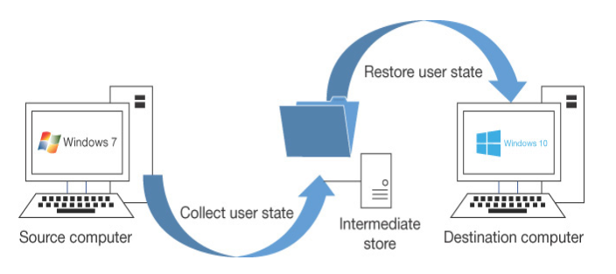
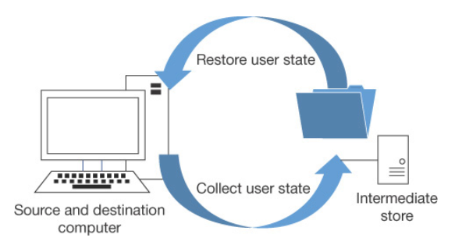

User State Migration
- Při výměně nebo obnově počítačů ve velkém měřítku může být ztráta produktivity uživatelů značná
- V tomto scénáři můžete použít USMT verze 10, která je k dispozici jako součást Windows ADK |  |  |  |  |  |  |  |  |  |  |  | USMT je sbírka následujících tří nástrojů příkazového řádku, které lze naprogramovat pro efektivní a
 |  |  |  |  |  |  |  |  |  |  |  | bezpečné zachycení a migraci dat; je určen pro provádění rozsáhlých automatizovaných nasazení:
Migrace stavu uživatele se provádí ve dvou fázích takto:
1. Nastavení a data jsou zachycena (shromážděna) ze zdrojového počítače a uložena v zabezpečeném úložišti migrace pomocí nástroje ScanState.exe |  |  |  |  |  |  |  |  |  |  |  | - ScanState.exe
2. Zachycená nastavení a data se obnoví v cílovém počítači pomocí nástroje LoadState.exe |  |  |  |  |  |  |  |  |  |  |  | - LoadState.exe
 |  |  |  |  |  |  |  |  |  |  |  | - UsmtUtils.exe

Typy dat, které může USMT zachytit a migrovat: |  |  |  |  |  |  | Následující nastavení se při použití USMT nepřenesou: |  |  |  |  | Component |  | Description
 |  |  |  |  |  |  |  |  |  |  |  | ScanState |  | - Prohledá zdrojový počítač a shromáždí soubory a
Data type |  | Example |  | Description |  |  | - Místní tiskárny, nastavení související s hardwarem |  |  |  |  |  |  | nastavení a zapíše je do úložiště migrace
User data |  | Documents, video, music, pictures, desktop files, Start menu, Quick Launch settings, and Favourites |  | Složky z každého uživatelského profilu |  |  | - Ovladače zařízení |  |  |  |  |  |  | - Výchozí kompresi můžete vypnout volbou /nocompress
 |  |  |  |  |  |  | - Hesla
 |  |  |  |  |  |  | - Přizpůsobené ikony pro zkratky |  |  |  |  | LoadState |  | - Migruje soubory a nastavení z úložiště migrace do
 |  |  |  |  |  |  | - Oprávnění ke sdílené složce |  |  |  |  |  |  | cílového počítače
 |  |  |  |  |  |  | - Soubory a nastavení, pokud mají operační systémy
 |  | Shared Documents, Shared Video, Shared Music, Shared Desktop files, Shared Pictures, Shared Start menu, and Shared Favourites |  | Složky z Věřejného profilu |  |  | nainstalované různé jazyky |  |  |  |  | UsmtUtils |  | - Komprimuje, šifruje a ověřuje soubory úložiště migrace

 |  |  |  |  |  |  | Postup migrace |  |  |  |  | Migration XML files |  | - Soubory MigApp.xml, MigUser.xml nebo MigDocs.xml a
 |  |  |  |  |  |  | - Ujistěte se, že máte zálohu zdrojového počítače |  |  |  |  |  |  | vlastní soubory XML, které USMT používá ke konfiguraci
 |  | File |  | USMT prohledává pevné disky a shromažďuje soubory, které mají jakoukoli příponu názvu souboru, která je definována v konfiguračním souboru XML. |  |  |  |  |  |  |  |  |  | procesu
 |  |  |  |  |  |  | ScanState \\remotelocation\migration\mystore
 |  |  |  |  |  |  | /config:config.xml / i:migdocs.xml |  |  |  |  | Config.xml |  | - Používá se s /genconfig k vyloučení dat z migrace
 |  |  |  |  |  |  | /i:migapp.xml /v:13 /l:scan.log

 |  |  |  |  |  |  | - Spusťte UsmtUtils s přepínačem /verify, abyste zajistili, že úložiště |  |  |  |  | Component manifests |  | - Řídí, která nastavení operačního systému se mají migrovat.
 |  |  |  |  |  |  | migrace není poškozeno |  |  |  |  |  |  | - Ty jsou specifické pro operační systém a nelze je upravovat.
 |  | Access control lists (ACLs) |  | USMT může migrovat ACL pro specifické soubory a složky
 |  |  |  |  |  |  | UsmtUtils /verify
 |  |  |  |  |  |  | C:\mystore\storename.img

 |  |  |  |  |  |  | - Na cílovém počítači nainstalujte operační systém, |  |  |  |  | Můžete si vybrat, která data budou zachycována, a tato nastavení budou uložena v migračních
Operating system components |  | Mapped network drives, network printers, folder options, users' personal certificates, and Internet Explorer settings |  | USMT migruje většinu standardních nastavení operačního systému |  |  | nainstalujte všechny aplikace, které byly na zdrojovém počítači |  |  |  |  | souborech XML následovně:

 |  |  |  |  |  |  | LoadState \\remotelocation\migration\mystore |  |  |  |  | - MigApp.xml
 |  |  |  |  |  |  | /config:config.xml / i:migdocs.xml |  |  |  |  | - MigDocs.xml
 |  |  |  |  |  |  | /i:migapp.xml /v:13 /l:load.log |  |  |  |  | - MigUser.xml
Supported applications settings |  | Microsoft Office, Skype, Google Chrome, Adobe Acrobat Reader, Apple iTunes, and more |  | USMT migruje nastavení pro mnoho aplikací, které lze zadat v souboru MigApp.xml. |  |  |  |  |  |  |  | - Vlastní soubory XML, které můžete vytvořit
 |  |  |  |  |  |  | - Restartujte zařízení a ověřte, zda se některá nastavení nezměnila.

 |  |  |  | Verze každé aplikace se musí na zdrojovém a cílovém počítači shodovat.

 |  |  |  | S Microsoft Office umožňuje USMT migraci nastavení z dřívější verze aplikace Office.

Post-Installation Configurations

Microsoft Edge browser |  |  |  |  |  |  |  | Windows Desktop
- Chromium-based web browser |  |  |  |  |  |  |  | - Start settings
- Collections; a group of webpages
- Extensions |  |  |  |  |  |  |  |  | PowerShell
- Sync settings (profile) |  |  |  |  |  |  |  |  | Export-StartLayout -Path C:\MyStartLayout.xml |  |  |  | export rozložení Start

Policies setup in endpoint manager -> devices -> config profiles -> create profile |  |  |  |  |  |  |  |  | - Lze exportované rozložení aplikovat přes Group Policy
 | Windows 10 and later -> Templates -> Administrative Templates |  |  |  |  |  |  |  | Group Policy -> User Configuration -> Policies -> Administrative Templates -> Start Menu and Taskbar - Start Layout
 |  | Create
 |  |  | Name: Microsoft Edge |  |  |  |  |  | Pro umožnění modifikace Start menu uživatelem, upravit následující část XML exportováného souboru:
 |  |  |  |  |  |  |  |  | <DefaultLayoutOverride
- Support Kiosk mode |  |  |  |  |  |  |  |  | LayoutCustomizationRestrictionType="OnlySpecifiedGroups">
 | - Full-screen digital signage and interactive display
 | - InPrivate public browsing (limited features) |  |  |  |  |  |  | - Taskbar
 |  |  |  |  |  |  |  |  | Pro umožnění modifikace Taskbaru, upravit následující část XML exportováného souboru:
- IE mode (možnost otevírat stránky dělané na Internet Explorer v Edge - zpětná kompatibilita) |  |  |  |  |  |  |  |  | - Zjistit AppUserModelID (AUMID) nebo DesktopApplicationLinkPath z Exportováného XML souboru
Group Policy -> Computer Configuration -> Policies -> Administrative Templates -> Microsoft Edge |  |  |  |  |  |  |  |  | <CustomTaskbarLayoutCollection> |  |  | sekce | příklad
Configure Internet Explorer integration - Enabled - Internet Explorer mode |  |  |  |  |  |  |  |  | Add xmlns:taskbar="http://schemas.microsoft.com/Start/2014/TaskbarLayout" to the first line of the file, before the closing >
 | - Zvolte, které stránky se mají zobrazit v IE mode, pomocí souboru sites.xml |  |  |  |  |  |  |  | Use <taskbar:UWA> and AUMID to pin Universal Windows Platform apps
 | - Souboru musí obsahovat stránky s elementem <open-in>IE11</open-in> |  |  |  |  |  |  |  | Use <taskbar:DesktopApp> and Desktop Application Link Path to pin desktop applications
 | - Zvolit lokaci souboru, doporočuje se HTTPS lokace (např. https://iemode/sites.xml)

Mobility settings
- Power plans |  |  |  |  |  |  |  | Activation
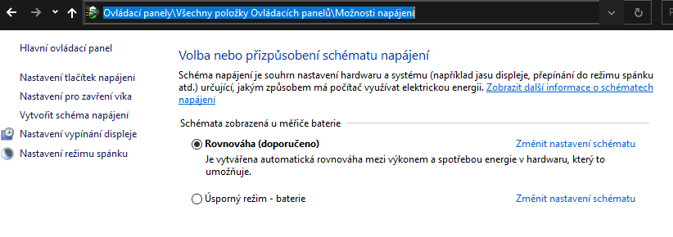
 |  |  |  |  |  |  |  | Metody aktivace |  |  |  |  | Microsoft Volume Activation
 |  |  |  |  |  |  |  | - Product Key
 |  |  |  |  |  |  |  |  | XXXXX-XXXXX-XXXXX-XXXXX-XXXXX |  |  |  | Key Management Service (KMS)
 |  |  |  |  |  |  |  |  |  |  |  |  | - Windows Server service role
 |  |  |  |  |  |  |  | - Digital License |  |  |  |  | - Minimum 25 client devices
 |  |  |  |  |  |  |  |  | - Spojeno s Microsoft účtem |  |  |  | - Five or more servers

 |  |  |  |  |  |  |  | - Retail |  |  |  |  | Active Directory-based activation
 |  |  |  |  |  |  |  |  | - Obsahuje unikátní product key v balení |  |  |  | - Only domain members
 | PowerShell |  |  |  |  |  |  |  |  |  |  |  | - Must remain part of the domain
 | powercfg |  |  |  |  |  |  | - Digital copy
 | powercfg /list |  |  | seznam power plans |  |  |  |  | - Retail's website |  |  |  | Multiple Activation Key (MAK)
 | powercfg export c:\myplan.pow a0335178-6864*** |  |  |  |  | export power plans, import na jiný PC |  |  |  |  |  |  | - Activate a specific number of devices
 | powercfg /batteryreport |  |  | battery report |  |  |  | - OEM |  |  |  |  | - One-time activation
 |  |  |  |  |  |  |  |  | - Předinstalováno, obsahuje product key
- Power policies |  |  |  |  |  |  |  |  |  |  |  |  | Activating Virtual Machines
 | Local Group Policies -> Windows Configuration -> Administrative Templates -> System -> Power Management
 |  |  |  |  |  |  |  | PowerShell |  |  |  |  | Inherited Activation
- Mobility center |  |  |  |  |  |  |  | slmgr -dli |  | info |  |  | - Minimum Windows 10 version 1803 and later
 | - Kolekce nastavení týkající se mobilního zařízení |  |  |  |  |  |  | slmgr /ipk **** |  | přidat key |  |  | - Host must be activated using Windows 10 E3/E5 or A3/A5 license
 |  |  |  |  |  |  |  | slmgr /ato |  | aktivace |  |  | - Windows 10 VMs inherit the activation state of host
- Presentation settings
 | - Nastavit, jak se má zařízení chovat při přezentaci
 |  |  |  |  |  |  |  |  |  |  |  |  | Troubleshooting Activation

 |  |  |  |  |  |  |  |  |  |  |  |  | Activation troubleshooter
Printers and External devices |  |  |  |  |  |  |  |  |  |  |  |  | No grace period
 |  |  |  |  |  |  |  |  |  |  |  |  | Volume license
- Device drivers |  |  |  |  |  |  |  |  |  |  |  |  | - Devices must refresh activation
 | - Manufactures submit drivers to Microsoft catalog for testing |  |  |  |  |  |  |  |  |  |  |  | - Ensure network connectivity
 | - Windows Update checks the catalog and automatically download and install drivers |  |  |  |  |  |  |  |  |  |  |  | - Sign on to device using work credentials
 |  |  |  |  |  |  |  |  |  |  |  |  | - KMS must refresh once every 180 days
 | Device manager |  |  |  |  |  |  |  |  |  |  |  | - Active Directory-based checks in periodically

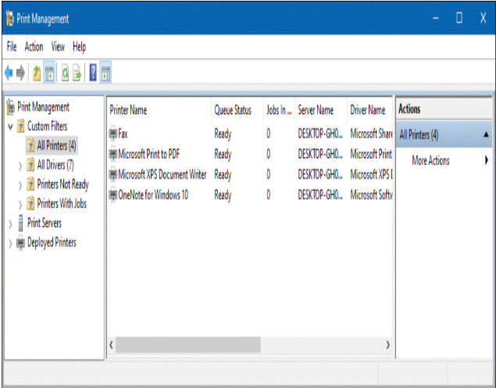
- Printers
 | Print Managment
 | - Allows me to act as a print server

 | Control panel - Devices and Printers

 | PowerShell
 | Get-command -Module PrintManagement
 | Get-Printer |  |  | list of printers installed
 | Add-Printer |  |  | adds a printer to the specified computer
 | Add-PrinterDriver |  |  | installs a printer driver
 | Get-PrinterProperty |  |  | retrieves printer properties for the specified printer
 | Remove-Printer |  |  | removes a printer
 | Remove-PrinterDriver |  |  | deletes printer drivers
 | Remove-PrintJob |  |  | removes a print job a specified printer
 | Restart-PrintJob |  |  | restarts a print job a specified printer
 | Set-Printer |  |  | updates the configuration of an existing printer

Microsoft Store |  |  | vs. | Microsoft Store for Business |  |  |  |  |  |  |  | Application Settings

 |  | Buy with Microsoft account | | | Buy with Azure AD account |  |  |  |  |  |  |  | Universal Windows apps |  | (UWP) |  | vs. | Desktop apps
 |  | Each user purchases their own license | | | Administrators can purchase multiple licenses |  |  |  |  |  |  |  | - UWPs are stored in hidden folder, %ProgramFiles%\WindowsApps
 |  | Universal Windows apps only | | | Universal Windows apps, desktop apps, and Android apps |  |  |  |  |  |  |  | (Má přístup pouze Microsoft Store a Windows System account)
 |  | Available in all Windows 10 editions | | | Available only in Windows 10 Pro, Enterprise, and Education editions |  |  |  |  |  |  |  | - Každá aplikace má svoji složku

 | Manage Microsoft Store and Microsoft Store for Business
 | Group Policy -> Computer Configuration -> Administrative Templates -> Windows components -> Store

 | - Uživatelé mohou nainstalovat jednu aplikaci z MS store až na 10 zařízení najednou

Services

Local Service

Network Service

Local System

Devices and data
Manage Users, Groups and Devices

Manage local users |  |  |  |  |  |  |  |  |  | Manage local groups

 |  |  |  |  |  |  |  |  |  | - Změny členství se projeví po přihlášení/odhlášení
- Local accounts are stored in local security account database
 |  |  |  |  |  |  |  |  |  | Default built-in local groups:
Default accounts:
- Default local accounts are stored in the trusted identity store |  |  |  |  |  |  |  |  |  | Local Group |  | Description
- Secure list of users and groups stored locally as the Security Accounts Manager (SAM) database in the registry |  |  |  |  |  |  |  |  |  | Access Control Assistance Operators |  | - Členové této skupiny mohou vzdáleně dotazovat na autorizační atributy a oprávnění pro prostředky v počítači.

Administrator |  |  |  |  |  |  |  |  |  | Administrators |  | - Skupina Administrators má v zařízení se systémem Windows 10 plná oprávnění a oprávnění
- Nemůže být smazán nebo uzamčen, avšak může být přejmenován anebo zakázán |  |  |  |  |  |  |  |  |  |  |  | - Členové mohou spravovat všechny objekty na počítači
- V povolém stavu vyžaduje silné heslo |  |  |  |  |  |  |  |  |  |  |  | - Účet správce a počáteční uživatelský účet jsou členy místní skupiny Administrators
 |  |  |  |  |  |  |  |  |  | Backup Operators |  | - Členové skupiny Backup Operators mají oprávnění zálohovat a obnovovat systém souborů bez ohledu na jakákoli oprávnění NTFS
Default account |  |  |  |  |  |  |  |  |  |  |  | - Operátoři zálohování mohou přistupovat k systému souborů pouze prostřednictvím Backup nástroje

Guest account |  |  |  |  |  |  |  |  |  | Cryptographic Operators |  | - Skupina Cryptographic Operators má přístup k provádění kryptografických operací na počítači

Local account |  |  |  |  |  |  |  |  |  | Device Owners |  | - Členové této skupiny mohou změnit celosystémová nastavení na počítači

Help assistant account |  |  |  |  |  |  |  |  |  | Distributed COM Users |  | - Skupina Distributed COM Users může spouštět a spouštět objekty Distributed COM v počítači
- Účet je vytvořen a povolen při vzdálené relaci Windows Remote Assistance
- Limitovaný přístup pro uživatele k počítači, který poskytuje vzdálenou pomoc |  |  |  |  |  |  |  |  |  | Event Log Readers |  | - Členové skupiny Event Log Readers mohou číst protokol událostí na místním počítači
- Účet automaticky smazán pokud nejsou očekávány žádné Remote Assistance
 |  |  |  |  |  |  |  |  |  | Guests |  | - Skupina Hosté má velmi omezený přístup k počítači
 | PowerShell |  |  |  |  |  |  |  |  |  |  | - Ve většině případů správci zablokují přístup hostů, protože přístup hostů může představovat potenciální bezpečnostní riziko;
 | Get-command *localuser* |  |  |  |  |  |  |  |  |  |  | místo toho většina administrátorů dává přednost vytváření konkrétních uživatelů
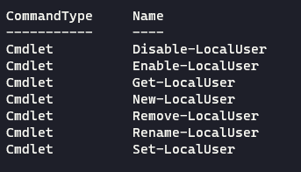
 |  |  |  |  |  |  |  |  |  |  |  | - Ve výchozím nastavení je uživatelský účet Guest členem místní skupiny Guests

 |  |  |  |  |  |  |  |  |  | Hyper-V Administrators |  | - Členové této skupiny mají úplný a neomezený přístup ke všem funkcím Hyper-v, pokud byla tato funkce nainstalována

 |  |  |  |  |  |  |  |  |  | IIS_IUSRS |  | - Skupinu IIS_IUSRS používá Internetová informační služba (IIS)
 |  |  |  |  |  |  |  |  |  |  |  | - Ve výchozím nastavení je uživatelský účet NT AUTHORITY\IUSR, používaný službou IIS, členem skupiny IIS_IUSRS

 |  |  |  |  |  |  |  |  |  | Network Configuration Operators |  | - Členové skupiny Network Configuration Operators mohou spravovat konfiguraci sítě počítače
 | $password = Read-Host -AsSecureString |  |  |  | vytvořit heslo v proměnné
 | *********** |  |  |  |  |  |  |  |  | Performance Log Users |  | - Skupina Performance Log Users může přistupovat a plánovat protokolování čítačů výkonu a vytvářet a spravovat čítače trasování na zařízení
 | New-LocalUser -Password $password -Name "Mike" -FullName "Mike Tyson" -Description "I do not know"
 |  |  |  |  | vytvořit lokální účet |  |  |  |  | Performance Monitor Users |  | - Skupina Performance Monitor Users má přístup k informacím o čítači výkonu na zařízení a může je zobrazit
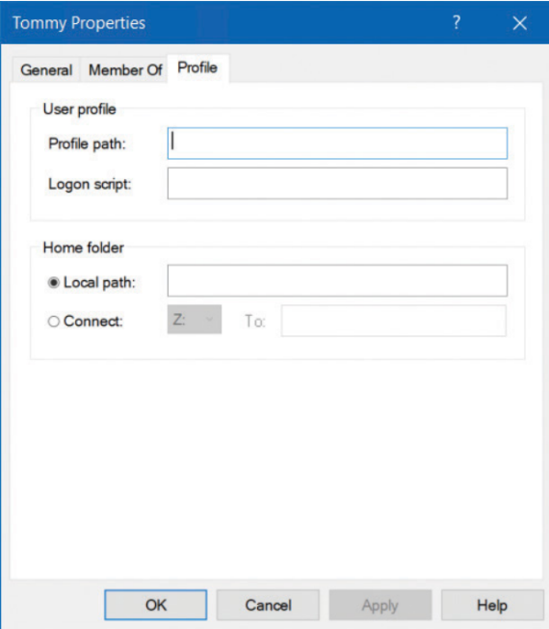
 |  |  |  |  |  |  |  |  |  |  |  | - Členové této skupiny mohou přistupovat k čítačům výkonu lokálně i vzdáleně
Profile tab
- Umístění profilu uživatele na počítači |  |  |  |  |  |  |  |  |  | Power Users |  | - Skupina Power Users je součástí Windows 10 pouze pro zpětnou kompatibilitu
- Ve výchozím nastavení se automaticky vytváří pro každého uživatele, který se přihlásí - ve složce C:\Users\Username |  |  |  |  |  |  |  |  |  |  |  | - Power Users byla skupina používaná na počítačích se systémem Windows XP a udělovala členům omezená práva správce
- Můžeme definovat jinou lokaci pomocí UNC cesty - např. \\Server\Share\Folder
 |  |  |  |  |  |  |  |  |  | Remote Desktop Users |  | - Členové skupiny Remote Desktop Users se mohou vzdáleně přihlásit pomocí služby Remote Desktop
Logon script
- Název přihlašovacího skriptu, který zpracovává pokaždé, když se uživatel přihlásí |  |  |  |  |  |  |  |  |  | Remote Management Users |  | - Členové této skupiny mohou přistupovat ke zdrojům WMI prostřednictvím protokolů pro správu
- Obvykle to bude soubor BAT nebo CMD |  |  |  |  |  |  |  |  |  |  |  | (jako je WS-Management prostřednictvím služby Windows Remote Management)
- Obvykle se to tímto způsobem nedělá, použijte GPO |  |  |  |  |  |  |  |  |  |  |  | - To platí pouze pro obory názvů WMI, které udělují přístup uživateli

Home folder |  |  |  |  |  |  |  |  |  | Replicator |  | - Skupina Replicator podporuje replikaci adresářů, což je funkce, kterou používají řadiče domény
- Osobní úložný prostor, kam mohou uživatelé ukládat své osobní dokumenty
- Standardně jsou uživatelům k tomuto účelu přiřazeny podsložky ve složce C:\Users\Username |  |  |  |  |  |  |  |  |  | System Managed Accounts Group |  | - Členové této skupiny jsou spravováni systémem
- Alternativní umístění: Local Path nebo Connect (umístění v síti v UNC)
 |  |  |  |  |  |  |  |  |  | Users |  | - Skupina Users se používá pro koncové uživatele, kteří vyžadují velmi omezený přístup k systému
 |  |  |  |  |  |  |  |  |  |  |  | - Na nové kopii Windows 10 nemohou členové skupiny Users kompromitovat operační systém nebo programové soubory
 |  |  |  |  |  |  |  |  |  |  |  | - Ve výchozím nastavení jsou všichni uživatelé, kteří byli vytvořeni na zařízení, kromě uživatelů typu Guest, členy místní skupiny Users
Manage objects in ADDS

- Active Directory Domain Service, centralized management
- Objects can represents computers, users |  |  |  |  |  |  |  |  |  | Special identity groups:
- Apply settings to objects |  |  |  |  |  |  |  |  |  | - System managed groups
 |  |  |  |  |  |  |  |  |  | - Dynamic groups, we do not manage these
- Manage ADDS with RSAT remotely
 |  |  |  |  |  |  |  |  |  | Special Identity Group |  | Description
 |  |  |  |  |  |  |  |  |  | Anonymous Logon |  | - Když uživatel přistupuje k počítači prostřednictvím anonymního přihlášení, například prostřednictvím speciálních účtů
V Active Directory jsou k dispozici dva typy skupin: |  |  |  |  |  |  |  |  |  |  |  | vytvořených pro anonymní přístup ke službám Windows 10, stanou se členy skupiny Anonymous Logon
Distribution groups
- Používá se k vytváření e-mailových distribučních seznamů používaných e-mailovými |  |  |  |  |  |  |  |  |  | Authenticated Users |  | - Toto je užitečná skupina, protože zahrnuje všechny uživatele, kteří přistupují k systému Windows 10
aplikacemi, jako je Exchange Server, k odesílání e-mailů členům skupiny |  |  |  |  |  |  |  |  |  |  |  | pomocí platného uživatelského jména a hesla
- Není možné konfigurovat oprávnění zabezpečení pro distribuční skupiny
Security groups |  |  |  |  |  |  |  |  |  | Batch |  | - Tato skupina zahrnuje uživatele, kteří se přihlásí jako Batch job operátor pro spuštění Batch úloh
- Používá se k přiřazení práv a oprávnění k objektům ve skupině
 |  |  |  |  |  |  |  |  |  | Creator Owner |  | - Creator Owner je účet, který vytvořil nebo převzal vlastnictví objektu, jako je soubor, složka, tiskárna nebo tisková úloha
User rights |  |  |  |  |  |  |  |  |  |  |  | - Členové skupiny Creator Owner mají zvláštní oprávnění na úrovni správce ke zdrojům, které vlastní
- Jsou přiřazeny do Security skupiny, aby určily, co mohou členové této
skupiny dělat pomocí svého uživatelského účtu |  |  |  |  |  |  |  |  |  | Dial up |  | - Tato skupina zahrnuje uživatele, kteří se k síti přihlašují z vytáčeného připojení

Permissions |  |  |  |  |  |  |  |  |  | Everyone |  | - Tato skupina zahrnuje každého, kdo má přístup k počítači
- Jsou přiřazeny ke sdíleným prostředkům |  |  |  |  |  |  |  |  |  |  |  | - To zahrnuje všechny uživatele, včetně účtů Guest a všechny uživatele, kteří jsou v doméně nebo důvěryhodných doménách
- Nejlepším postupem je přiřadit oprávnění k Security skupině |  |  |  |  |  |  |  |  |  |  |  | - Členové skupiny Anonymous Logon nejsou součástí skupiny Everyone
- Úroveň přístupu lze doladit pomocí položek řízení přístupu (ACEs), jako je
Full Control nebo Čtění, které jsou uloženy v seznamu řízení přístupu (DACL) pro každý prostředek |  |  |  |  |  |  |  |  |  | Interactive |  | - Tato skupina zahrnuje všechny uživatele, kteří používají prostředky počítače lokálně, a ty, kteří nepoužívají
- Seznam DACL definuje oprávnění ke zdrojům a objektům, jako jsou sdílené soubory nebo tiskárny |  |  |  |  |  |  |  |  |  |  |  | prostředky počítače vzdáleně prostřednictvím síťového připojení

 |  |  |  |  |  |  |  |  |  | Network |  | - Skupina zahrnuje uživatele, kteří přistupují k prostředkům počítače prostřednictvím síťového připojení

 |  |  |  |  |  |  |  |  |  | Service |  | - Zahrnuje uživatele, kteří se přihlásí jako uživatelský účet, který se používá ke spuštění služby
Manage objects in Azure AD
 |  |  |  |  |  |  |  |  |  | System |  | - Když Windows 10 potřebuje přístup k interním funkcím, může provádět akce jako uživatel System
- Azure Active Directory, cloud management for objects |  |  |  |  |  |  |  |  |  |  |  | - Proces, ke kterému přistupuje operační systém, se stane členem skupiny System
- Synced accounts were made on on-premise ADDS, cannot make changes in AAD
- Not synced accounts were made in AAD, can make changes |  |  |  |  |  |  |  |  |  | Terminal Service User |  | - Zahrnuje uživatele, kteří se přihlašují prostřednictvím aplikací terminálového serveru

Hybrid Azure AD joined - device from on-premise synced
Azure AD registred - BYOD, personal owned devices
Azure AD joined - device from AAD, company owned devices

Azure AD Joined Devices |  |  |  |  |  |  |  |  |  | Azure AD Registred Devices
- Připojení zařízení k Azure AD je jako registrace s rozšířenými možnostmi správy |  |  |  |  |  |  |  |  |  | - Jakmile je zařízení zaregistrováno do správy, je označeno jako „známé“ vůči Azure AD a informace týkající se zařízení jsou uloženy v Azure AD
- Společnosti si obvykle připojují k AAD firmou vlastněným zařízeními, aby umožnily cloudovou správu a udělily přístup k aplikacím a zdrojům |  |  |  |  |  |  |  |  |  | - Zařízení efektivně získá identitu s Azure AD

Azure AD Joined benefits: |  |  |  |  |  |  |  |  |  | - Zařízení registrovaná v Azure AD umožňují uživatelům používat zařízení v osobním vlastnictví k kontrolovanému přístupu k prostředkům vaší organizace
Single-Sign-On (SSO) |  |  |  |  |  |  |  |  |  | - Azure AD podporuje scénáře přinesení vlastního zařízení (BYOD) pro několik typů zařízení, včetně zařízení se systémem Windows 10, iOS, Android a macOS
Enterprise-compliant roaming |  |  |  |  |  |  |  |  |  | - Uživatelé mají přístup k prostředkům pomocí pracovního nebo školního účtu Azure AD
- Uživatelská nastavení lze synchronizovat mezi připojenými zařízeními |  |  |  |  |  |  |  |  |  | - Všechna firemní data a aplikace budou uchovávány zcela odděleně od osobních dat a aplikací v zařízení
Microsoft Store for Business |  |  |  |  |  |  |  |  |  | - Pokud registrované zařízení nesplňuje podnikové standardy pro zabezpečení a shodu, bude přístup ke zdroji odepřen
Windows Hello
Restriction of access to apps |  |  |  |  |  |  |  |  |  | Azure AD Registred benefits:
Seamless accesss to on-premises resources |  |  |  |  |  |  |  |  |  | - Chcete-li umožnit přístup k podnikovým zdrojům ze zařízení, která nejsou připojena k doméně nebo jsou v osobním vlastnictví
- Hybrid Azure AD Joined zařízení mají po připojení k síti domény přístup k místním prostředkům |  |  |  |  |  |  |  |  |  | - Chcete-li povolit SSO přihlašování pro konkrétní aplikace a/nebo prostředky spravované službou Azure AD

 |  |  |  |  |  |  |  |  |  | Poté, co zaregistrují svá zařízení:
 |  |  |  |  |  |  |  |  |  | - Vytvoří se objekt zařízení registrovaného zařízení a je přidružen ke konkrétnímu uživatelskému účtu ve službě Azure AD
 |  |  |  |  |  |  |  |  |  | - Na zařízení uživatele je nainstalován user certificate

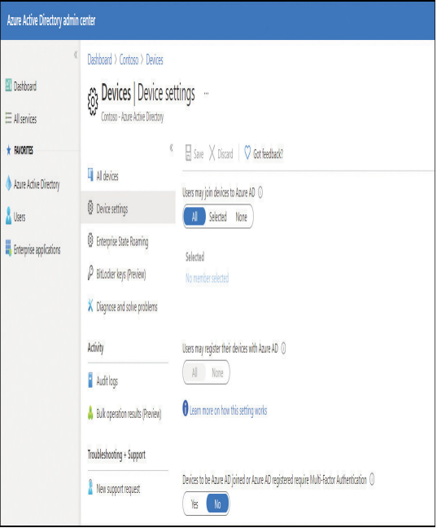
Konfigurace Device Management
- Správa zařízení vyžaduje konfiguraci, která zajistí, že proces registrace uživatelského zařízení neselže
- Ve výchozím nastavení je nastavení povoleno

Azure AD portal -> Manage -> Devices -> Device settings

Nastavení device settings v AAD:

Device settings |  | Description
Users may join devices to Azure AD |  | - Výchozí nastavení je All
 |  | - Možnost Selected vám umožňuje vybrat uživatele, kteří se mohou
 |  | připojit k zařízením Windows 10 k Azure AD

Users may register their devices to Azure AD |  | - Vyžaduje se, aby uživatelé mohli registrovat zařízení do Azure AD

 |  | Možnosti zahrnují následující:
 |  | - None, Zabraňuje registraci zařízení ve službě Azure AD
 |  | - All, automaticky nakonfigurováno, pokud je nakonfigurována registrace
 |  | s Microsoft Intune nebo Mobile Device Management (MDM) pro
 |  | Office 365, protože obě vyžadují registraci zařízení

Additional local Administrator on Azure AD Joined Devices |  | - Můžete přiřadit uživatele, kteří mají na zařízení udělena práva místního
 |  | správce a kteří jsou přidáni do role Správci zařízení ve službě Azure AD
 |  | - Ve výchozím nastavení mají globální správci ve službě Azure AD a
 |  | vlastníci zařízení udělena práva místního správce
 |  | - Vyžaduje licenci Azure AD Premium

Devices To Be Azure AD Joined Or Azure AD Registered Require Multi-Factor Authentication |  | - Zvolte, zda uživatelé musí k připojení svých zařízení k Azure AD
 |  | používat vícefaktorové ověřování
 |  | - Výchozí nastavení je Ne
 |  | - Toto nastavení je použitelné pouze pro Azure AD Join ve Windows 10 a
 |  | BYOD registrace pro Windows 10, iOS a Android
 |  | - Toto nastavení se nevztahuje na hybridní zařízení připojená k Azure AD,
 |  | virtuální počítače připojené k Azure AD v Azure a zařízení připojená
 |  | k Azure AD používající režim Windows Autopilot Self-Deployment

Maximum Number Of Devices Per User |  | - Ve výchozím nastavení mohou mít všichni uživatelé v Azure AD maximálně 50 zařízení
 |  | - Po dosažení této kvóty nebudou moci přidávat další zařízení, dokud nebude jedno
 |  | nebo více stávajících zařízení odebráno
 |  | - Kvóta zařízení platí pro zařízení Azure AD Joined a Azure AD Registred

Enterprise State Roaming |  | - Můžete nakonfigurovat nastavení Enterprise State Roaming pro konkrétní uživatele nebo skupiny
 |  | - S Azure AD Premium můžete vybrat podmnožinu svých uživatelů a povolit jim tuto funkci
 |  | - Bez Azure AD Premium můžete konfigurovat pouze Enterprise State Roaming pro všechny uživatele najednou

Device Management Tasks |  |  |  |  |  |  |  |  |  | Connect devices to Azure AD
- Zařízení zaregistrované prostřednictví Azure AD Join / Registred jsou vidět v Azure AD (device ID, device name) |  |  |  |  |  |  |  |  |  | - Pro připojení zařízení k Azure AD je potřeba povolit Device Registration
V rámci Azure AD lze zařízení spravovat a provádět různé akce:
 |  |  |  |  |  |  |  |  |  | Existují 3 způsoby jak připojit Windows zařízení do Azure AD:
Update device
- Enable/Disable device |  |  |  |  |  |  |  |  |  | - Joining a new Windows 10 device to Azure AD
- Potřeba Global Administrator role |  |  |  |  |  |  |  |  |  | - Joining an existing Windows 10 device to Azure AD
- V případě zakázání zařízení, není možné prostřednictví zařízení se autentizovat vůči Azure AD |  |  |  |  |  |  |  |  |  | - Registering a Windows 10 device to Azure AD

Delete device |  |  |  |  |  |  |  |  |  | Joining a new Windows 10 device to Azure AD
- Retire device/Access is no longer needed |  |  |  |  |  |  |  |  |  | - Pokračovat dle OOBE, nastavit pro organizaci
- Potřeba Global administrator, či Intune administrator |  |  |  |  |  |  |  |  |  | - Přihlášení pomocí firemních/školních údajů Windows Hello (PIN), MFA setup
- Vymazány veškeré detaily o zařízení (např. Také BitLocker)
- Před vymazání zařízení z Azure AD - ujistit se, že je zařízení bylo smazáno
 |  |  |  |  |  |  |  |  |  | Join an existing Windows 10 device to Azure AD
View device ID |  |  |  |  |  |  |  |  |  | - Připojení již existujího zařízení lze provést kdykoliv
- Zobrazení device ID, každé zařízení má unikátní device ID |  |  |  |  |  |  |  |  |  | Settings -> Accounts -> Access Work or School ->
- Lze použít při troubleshootingu/reference |  |  |  |  |  |  |  |  |  |  | Alternate actions -> Join this device to Azure Active Directory -> přihlášení pomocí firemních údajů
 |  |  |  |  |  |  |  |  |  |  | (lze zkontrolovat v prostředí Azure AD portálu)
View device BitLocker key
- Zobrazení klíče pro obnovení nástroje BitLocker, pokud je potřeba obnovit šifrovaný disk |  |  |  |  |  |  |  |  |  | Register devices to Azure AD
- Pro zobrazení klíče je potřeba být vlastníkem zařízení anebo mít jednu s následujících rolí: |  |  |  |  |  |  |  |  |  | - Device Registration se používá k tomu, aby zařízení poznala jak řešení Azure AD, tak MDM
 |  |  |  | - Global administrator |  |  |  |  |  | - Vhodné pro BYOD zařízení
 |  |  |  | - Help desk administrator |  |  |  |  |  | Settings -> Accounts -> Access Work or School ->
 |  |  |  | - Security administrator |  |  |  |  |  |  | přihlášení pomocí firemních údajů -> Next
 |  |  |  | - Security reader |  |  |  |  |  |  | (lze zkontrolovat v sekci Access Work or School -> firemní email pod sekcí Connect)
 |  |  |  | - Intune Service administrator

Záloha BitLocker klíče do Azure AD pomocí PowerShell |  |  |  |  |  |  |  |  |  | Enroll a large number of devices using Device Enrollment Manager (DEM) |  |  |  |  | DEM informace
- K šifrované jednotce lze přiřadit heslo pro obnovu a uložit jej do Azure AD pomocí PowerShell |  |  |  |  |  |  |  |  |  | - Účet DEM je speciální účet pomocí kterého lze provést enrollment až 1000 zařízení
 |  |  |  |  |  |  |  |  |  | - Z bezpečnostních důvodů se nedoporučuje, aby účet DEM byl zároveň Intune administrator
Add-BitLockerKeyProtector |  |  |  | Adds a protector (password) for the volume key of the encrypted volume |  |  |  |  |  | - Účet DEM nepotřebuje Intune licenci pro enrollment zařízení
BackupToAAD-BitLockerKeyProtector |  |  |  | Saves a recovery password key protector for a volume protected by BitLocker to Azure AD |  |  |  |  |  | - Maximální počet DEM účtů je 150

 |  |  |  |  |  |  |  |  |  | MEM -> Devices -> Device Enrollment -> Enroll devices -> Device enrollment managers -> Add

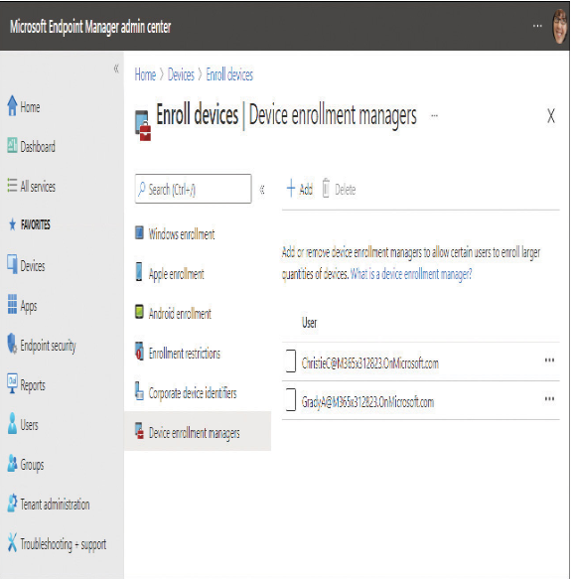

Sign-in options

Microsoft account |  |  | account.microsoft.com |  | signup.live.com |  |  |  |  | Multi-factor Authentication
- Not stored locally, can login to multiple devices
- Synced device and apps settings, access files and sites (OneDrive etc.), install Microsoft Store apps, single sign-on
- Can be linked with local account or AD DS account |  |  |  |  |  |  |  |  |  | Biometrics
 |  |  |  |  |  |  |  |  |  | - Windows 10 obsahuje nativní podporu pro biometrii prostřednictvím Windows Biometric Framework (WBF)
Block use of Microsoft accounts in Enterprise with GPOs |  |  |  |  |  |  |  |  |  | - Biometrické informace jsou získávány od jednotlivce a ukládány jako biometrický vzorek, který je poté
Block all consumer Microsoft account user authentication |  |  |  |  |  |  |  |  |  | bezpečně uložen do šablony a mapován na konkrétního uživatele
- Prevents users to use Microsoft accounts for authentication for applications or services
- Enable before first sign in to prevent cached tokens to be present |  |  |  |  |  |  |  |  |  | Nastavení biometriky pomocí GPOs
 |  |  |  |  |  |  |  |  |  | Computer Configuration -> Administrative Templates -> Windows Components -> Biometrics
 | Configuration -> Administrative Templates -> Windows Components -> Microsoft Account
 |  |  |  |  |  |  |  |  |  | Windows Hello
Accounts: Block Microsoft accounts |  |  |  |  |  |  |  |  |  | - Two-factor biometric authentication mechanism built into Windows 10 - unique to the device on which it is set up
- Prevents users from adding a Microsoft account within the Settings app: |  |  |  |  |  |  |  |  |  | - Unlocking with: Facial recognition, fingerprint scanning or a PIN
 | Users Can't Add Microsoft Accounts
 | Users Can't Add or Log On With Microsoft Accounts |  |  |  |  |  |  |  |  | Windows Hello for Business
 |  |  |  |  |  |  |  |  |  | - Ability to authenticate to Active Directory or Azure Active Directory account
 | Computer Configuration -> Windows Settings -> Security Settings -> Local Policies -> Security Options |  |  |  |  |  |  |  |  | - Can be configured via GPOs or MDM policies and use asymmetric (public/private key) or certificate-based authentication
 |  |  |  |  |  |  |  |  |  | - Provides enterprises with compliance with the new FIDO 2.0 (Fast IDentity Online) framework for end-to-end multifactor authentication

 |  |  |  |  |  |  |  |  |  | Nastavení Windows Hello for Business pomocí GPOs
 |  |  |  |  |  |  |  |  |  | Computer Configuration -> Policies -> Administrative Templates -> Windows Components -> Windows Hello for Business

 |  |  |  |  |  |  |  |  |  | PIN
 |  |  |  |  |  |  |  |  |  | - When you set up Windows Hello, you're asked to create PIN first as an alternative to biometrics
 |  |  |  |  |  |  |  |  |  | - User must be first sign in with local, domain, Microsoft or AAD account in order to setup Windows Hello PIN

 |  |  |  |  |  |  |  |  |  | Nastavení komplexnosti Windows Hello PIN pomocí GPOs
 |  |  |  |  |  |  |  |  |  | Administrative Templates -> System -> PIN Complexity (Under both User and Computer Configuration nodes)

 |  |  |  |  |  |  |  |  |  | Dynamic lock
 |  |  |  |  |  |  |  |  |  | - Dynamic lock allows users to automatically lock their device whenever they are not using them
 |  |  |  |  |  |  |  |  |  | - Dynamic lock feature relies on a Bluetooth link between your PC and the paired smartphone

 |  |  |  |  |  |  |  |  |  | Nastavení Dynamic Lock pomocí GPOs
 |  |  |  |  |  |  |  |  |  | Computer Configuration -> Administrative Templates -> Windows Components -> Windows Hello for Business -> Configure dynamic lock factors

 |  |  |  |  |  |  |  |  |  | Picture password

Local and Group Policies

Local Registry |  |  | regedit.exe | cd HKLM: (cd HKCU:) |  | BACKUP BEFORE MAKING CHANGES
- Všechna nastavení ve Windows 10 jsou nakonec uložena v registru Windows
- Toto je databáze, která obsahuje podrobnosti o všech nastaveních Windows, nainstalovaném softwaru, ovladačích zařízení a mnoho dalšího
Soubory registru jsou umístěny v %systemroot%\System32\Config\ rozdělené do více souborů známých jako podregistry (hives):
 | - SAM (Security Accounts Manager - používá se k uložení lokálních hesel)
 | - SECURITY
 | - SOFTWARE
 | - SYSTEM
 | - DEFAULT
 | - USERDIFF (používá se pouze v případě Windows upgrades)

Když se uživatel přihlásí, kromě systémových souborů se do systémové paměti načtou specifická uživatelská nastavení uložená v uživatelském profilu:

 | - %userprofile%\ntuser.dat
 | - %userprofile%\AppData\Local\Microsoft\Windows\UsrClass.dat

- Za zmíňku stojí podregistr BCD (Boot Configuration Data), který obsahuje vlastní soubor na boot disku
- Local Services mají uložiště v %SystemRoot%\ServiceProfiles\LocalService
- Network Services mají uložiště v %SystemRoot%\ServiceProfiles\NetworkService

cd HKLM: |  |  | vyjede seznam složek registrů
Get-Childitem -ErrorAction SilentlyContinue | Format-Table Name, SubKeyCount, ValueCount -AutoSize

Hlavní podregistry, které obsahují nastavení Windows 10 |  |  |  |  |  |  |  |  |  | Typy hodnot registru (key values)

Hive |  | Description |  |  |  |  |  |  |  | Value Type |  | Data Type |  | Description
HKEY_CLASSES_ROOT (HKCR) |  | - Tento podregistr se týká informací o přidružení souborů souvisejících s aplikacemi nainstalovanými v zařízení |  |  |  |  |  |  |  | REG_BINARY |  | Binary |  | - Raw binární data
 |  | - Například definuje, že aplikací pro soubory DOCX je Microsoft Word |  |  |  |  |  |  |  |  |  |  |  | - Hodnoty se normálně zobrazují v hexadecimálním formátu
 |  | - Tento podregistr obsahuje informace o aplikaci odvozené z nastavení, která jsou uložena v |  |  |  |  |  |  |  |  |  |  |  | - V těchto hodnotách jsou často uloženy informace o hardwaru
 |  | podregistrech HKEY_LOCAL_MACHINE\Software\Classes a HKEY_CURRENT_USER\Software\Classes
 |  |  |  |  |  |  |  |  |  | REG_DWORD |  | DWORD |  | - 4bajtová čísla (32bitové celé číslo)
HKEY_CURRENT_USER (HKCU) |  | - Tento podregistr obsahuje informace pro přihlášeného uživatele |  |  |  |  |  |  |  |  |  |  |  | - V těchto hodnotách jsou uloženy hodnoty ovladače zařízení a služeb
 |  | - Tyto informace jsou spojeny s profilem uživatele
 |  | - Zde jsou uloženy uživatelské složky, barvy obrazovky a nastavení ovládacího panelu |  |  |  |  |  |  |  | REG_SZ |  | String |  | - Textový řetězec pevné délky

HKEY_LOCAL_MACHINE (HKLM) |  | - Obsahuje informace o konfiguraci konkrétního počítače (pro každého uživatele)
 |  |  |  |  |  |  |  |  |  | REG_EXPAND_SZ |  | Expandable string |  | - Textový řetězec proměnné délky
 |  |  |  |  |  |  |  |  |  |  |  |  |  | - Systém Windows používá hodnoty REG_EXPAND_SZ k
HKEY_USERS (HKU) |  | - Tento podregistr obsahuje nastavení konfigurace související s uživatelem pro všechny uživatele, |  |  |  |  |  |  |  |  |  |  |  | uložení proměnných, jako jsou cesty k systému souborů
 |  | kteří se místně přihlásili k počítači, včetně aktuálně přihlášeného uživatele
 |  | - Podklíč HKEY_CURRENT_USER je podklíčem HKEY_USERS |  |  |  |  |  |  |  | REG_MULTI_SZ |  | Multiple strings |  | - Více hodnot řetězců
 |  | - Úpravy tohoto podregistru ovlivní uživatelská nastavení pro aktuálně přihlášeného uživatele

HKEY_CURRENT_CONFIG |  | - Obsahuje informace o hardwarovém profilu, který používá místní počítač při spuštění systému

Soubory .REG mají následující syntax, aby je Registry Editor rozpoznal: |  |  |  |  |  |  |  |  |  | Vytvoření nové hodnoty v registru pomocí PowerShell
 |  |  |  |  |  |  |  |  |  | Set-Location "HKCU:\Software"
Windows Registry Editor Version 5.00 |  |  |  |  | RegistryEditorVersion |  |  |  |  | New-Item -Path HKCU:\Software -Name "Demonstration" –Force
Blank space |  |  |  |  | identifies the start of a new registry path |  |  |  |  | Set-Item -Path HKCU:\Software\Demonstration -Value "demo"
[<Hive name>\<Key name>\<Subkey name>] |  |  |  |  | registry path
"Value name"=<Value type>:<Value data> |  |  |  |  | specify data name, data type and the value

[-HKEY_CURRENT_USER\Software\Demonstration] |  |  |  |  | přidat pomlčku před reg key, který chceme smazat
Mouse=- |  |  |  |  | přidat pomlčku za hodnotu, kterou chceme smazat

- změny v registru můžeme provést pomocí silent parametru: regedit /s C:\\Registry\\regsetting.reg \> nul (with admin rights)

Local Security Policy |  |  | secpol.msc
- Local Security Policy (secpol.msc) is a subset of the Local Group Policy Object Editor (gpedit.msc)

V Local Security Policy nalezneme následující sekce: |  |  |  |  |  |  |  |  |  | Audit policy
 |  |  |  |  |  |  |  |  |  | - Pro potřeby Auditu jsou zapotřebí 3 kroky (komponenty):
Section |  | Description |  |  |  |  |  |  |  |  | - Povolit auditování v rámci místních zásad pro success nebo failure (nebo obojí) pro konkrétní události nebo akce
Account Policies |  | - Patří mezi ně Password Policy místního účtu a Account Lockout Policy |  |  |  |  |  |  |  |  | - Povolit auditování objektů, které mají být auditovány (soubory a složky systému souborů)
 |  | - Ty umožňují konfigurovat historii hesel zařízení, maximální a minimální stáří hesla, složitost hesla a délku hesla |  |  |  |  |  |  |  |  | - Použít Event Viewer a vyhledat výsledky auditu v Security Logs
 |  | - Můžete také nakonfigurovat, jaká akce bude provedena, když uživatel během přihlášení zadá nesprávné heslo

Local Policies |  | - Patří mezi ně Audit Policy, User Rights Assignment a Security Options a umožňují vám povolit/zakázat |  |  |  |  |  |  |  | Policy Description |  | Description
 |  | auditování, konfigurovat uživatelská práva (včetně možnosti přihlásit se místně k zařízení), přistupovat k počítači |  |  |  |  |  |  |  | Audit Account Logon Events |  | - Sleduje aktivitu přihlašování uživatelů na jejich místním zařízení
 |  | ze sítě a mít právo vypnout systém |  |  |  |  |  |  |  |  |  | nebo doméně (pokud je povoleno auditování domény)

Windows Defender Firewall With Advanced Security |  | - Používají se ke konfiguraci nastavení místní brány firewall |  |  |  |  |  |  |  | Audit Account Management |  | - Sleduje správu uživatelských a skupinových účtů, včetně vytváření,
 |  |  |  |  |  |  |  |  |  |  |  | mazání a změn hesla

Network List Manager Policies |  | - Tyto umožňují konfigurovat, zda mohou uživatelé konfigurovat nové vlastnosti sítě, |  |  |  |  |  |  |  | Audit Directory Service Access |  | - Sleduje přístup uživatele v rámci
 |  | včetně názvu sítě, umístění a ikony |  |  |  |  |  |  |  |  |  | domény k objektům Active Directory

Public Key Policies |  | - Umožňují konfigurovat nastavení pro automatický zápis certifikátu a agenty pro |  |  |  |  |  |  |  | Audit Logon Events |  | - Audituje události související s aktivitou místního účtu,
 |  | obnovu dat systému souborů EFS (Encrypting File System) |  |  |  |  |  |  |  |  |  | jako je spuštění přihlašovacího skriptu, přístup k
 |  |  |  |  |  |  |  |  |  |  |  | členskému serveru nebo použití zařízení, které používá
Software Restrictions Policies |  | - Používají se k identifikaci a řízení aplikací, které lze spustit na místním počítači |  |  |  |  |  |  |  |  |  | místní účet ke generování události přihlášení

 |  |  |  |  |  |  |  |  |  | Audit Object Access |  | - Umožňuje auditování přístupu k systému souborů a objektům
Application Control Policies |  | - Používají se ke konfiguraci AppLockeru |  |  |  |  |  |  |  |  |  | registru, včetně souborů, složek, tiskáren, podregistrů a hodnot

 |  |  |  |  |  |  |  |  |  | Audit Policy Change |  | - Sleduje jakékoli změny zásad přidělování uživatelských práv, zásad
IP Security Policies on Local Computer |  | - Ty umožňují vytvářet, spravovat a přiřazovat zásady IPsec |  |  |  |  |  |  |  |  |  | auditu nebo zásad důvěryhodnosti, jako je přiřazování, odstraňování,
 |  |  |  |  |  |  |  |  |  |  |  | vytváření, změna, spouštění nebo zastavování zásad

Advanced Audit Policy Configuration |  | - Umožňují vám poskytnout další doladění a kontrolu při používání Audit Policies |  |  |  |  |  |  |  | Audit Privilege Use |  | - Sleduje každý případ, kdy uživatel uplatní uživatelské právo, které
 |  |  |  |  |  |  |  |  |  |  |  | bylo přiřazeno k jeho uživatelskému účtu

 |  |  |  |  |  |  |  |  |  | Audit Process Tracking |  | - Sleduje události, když je program aktivován, když je vytvořen nebo
 |  |  |  |  |  |  |  |  |  |  |  | ukončen nový proces nebo když se uživatel pokusí nainstalovat službu

 |  |  |  |  |  |  |  |  |  | Audit System Events |  | - Sleduje systémové události, například když uživatel vypne nebo
 |  |  |  |  |  |  |  |  |  |  |  | restartuje svůj počítač a když dojde k události, která ovlivní
 |  |  |  |  |  |  |  |  |  |  |  | zabezpečení systému nebo protokol zabezpečení

 |  |  |  |  |  |  |  |  |  | User Rights Management
 |  |  |  |  |  |  |  |  |  | - Uživatelská práva nebo oprávnění se vztahují na systém a vztahují se k činnostem nebo úkolům, které může uživatel provádět

 |  |  |  |  |  |  |  |  |  | Security Options
 |  |  |  |  |  |  |  |  |  | - Configurable settings options: Accounts, Interactive Logon, User Account Control etc.

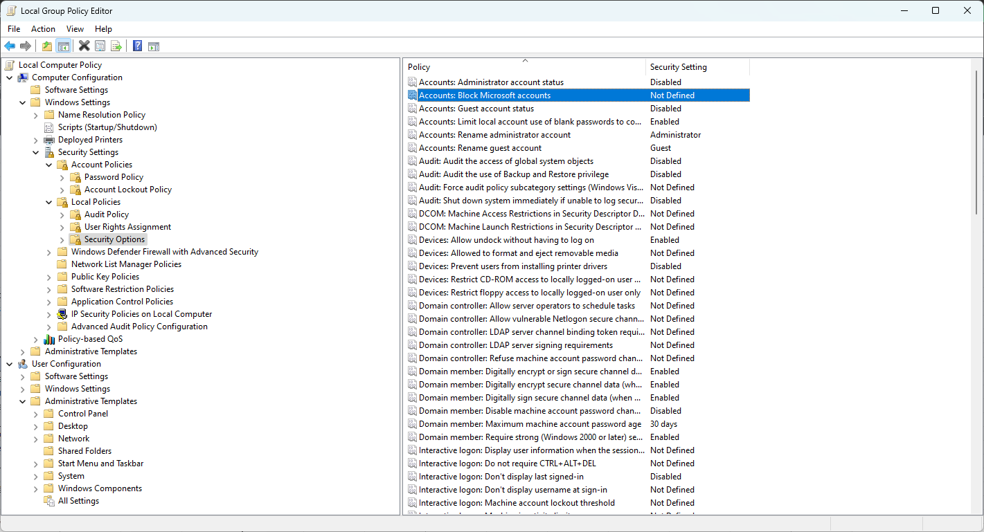
Configure Windows 10 settings by using Group Policy |  |  |  |  | gpedit.msc

GPO jsou organizovány v hierarchii:

Computer Configuration Settings - modifikují HKEY_LOCAL_MACHINE podregistr
User Configuration Settings - modifikují HKEY_CURRENT_USER podregistr

Každé z těchto nastavení nejvyšší úrovně má tři oblasti konfigurace:

Section |  | Description
Software Settings |  | - Obsahuje nastavení softwaru, která lze nasadit buď uživateli, nebo zařízení
 |  | - Software, který se nasazuje nebo publikuje uživateli, je specifický pro tohoto uživatele
 |  | - Software, který se nasazuje do zařízení, je dostupný všem uživatelům tohoto zařízení

Windows Settings |  | - Obsahuje nastavení spouštěcího a vypínacího skriptu a nastavení tiskárny pro
 |  | uživatele i zařízení a zásady hesel a nastavení brány firewall pouze pro zařízení

Administrative Templates |  | - Obsahuje stovky nastavení, která upravují operační systém Windows pro ovládání
 |  | různých aspektů uživatelského a počítačového prostředí
 |  | - Nové šablony pro správu lze stáhnout od dodavatelů nebo společnosti Microsoft a
 |  | poté je importovat, aby se rozšířil počet objektů GPO dostupných na zařízení

Troubleshooting Group Policies on devices

Ještě předtím, než se rozhodneme použít GPO nástroje pro troublshooting, je potřeba zkontrolovat nastavení v oblasti:

 | Group Policy Client service - Tato služba musí mít status Running nebo Automatic (aplikuje GPOs)

 | Network Connection - Ověřte připojení k síti a konfiguraci síťového adaptéru
 | Time - Čas zařízení musí být do pěti minut od času na serveru (větší odchylka může způsobit problémy se synchronizací)

Resultant Set Of Policy Tool |  |  | rsop.msc |  |  |  |  |  |  | GPResult |  |  | gpresult /r
- Jedná se o diagnostický nástroj, který se používá ke kontrole a odstraňování problémů s nastavením zásad skupiny |  |  |  |  |  |  |  |  |  | - Nástroj příkazového řádku GPResult poskytuje metodu ověření toho, jaké objekty zásad skupiny
- RSoP lze použít k zobrazení zásad aplikovaných na uživatele a zařízení |  |  |  |  |  |  |  |  |  | jsou aplikovány na uživatele nebo počítač
- Dokáže identifikovat, odkud pocházejí nastavení zásad |  |  |  |  |  |  |  |  |  | - Nástroj vytvoří zprávu, která zobrazí GPO, které byly aplikovány na systém, a rozdělí výsledky na
- Může být také použit k simulaci nastavení GPO pro účely plánování |  |  |  |  |  |  |  |  |  | uživatelská a počítačová nastavení

 |  |  |  |  |  |  |  |  |  | gpresult /r /scope:user |  |  |  | show GPOs applied to specific user
 |  |  |  |  |  |  |  |  |  | gpresult /s Laptop123 /r |  |  |  | displays GPOs applied to remote computer
 |  |  |  |  |  |  |  |  |  | gpresult /h c:\GPOreport.html |  |  |  | generate HTML report of the GPResult

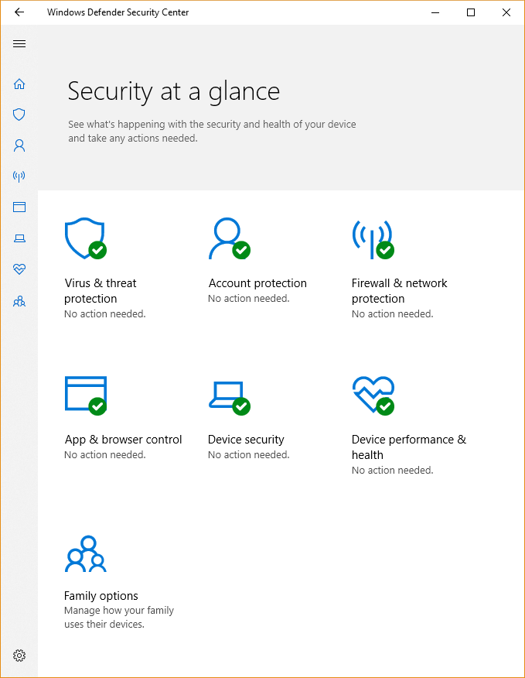
Manage Windows Security

Windows Security App |  |  |  |  |  |  |  |  | Status icons

Virus and threat protection |  |  |  |  |  |  |  |  | Green tick
- Sledujte hrozby pro vaše zařízení, spouštějte kontroly a získejte aktualizace, které vám pomohou detekovat nejnovější hrozby |  |  |  |  |  |  |  |  | - Zařízení je dostatečně chráněno a nejsou žádné doporučené akce

Account protection |  |  |  |  |  |  |  |  | Yellow exclamation
- Přístup k možnostem přihlášení a nastavení účtu, včetně funkcí jako Windows Hello a Dynamic Lock |  |  |  |  |  |  |  |  | - Existují bezpečnostní doporučení, která by měla být přezkoumána

Firewall and network protection |  |  |  |  |  |  |  |  | Red warning
- Správa nastavení brány firewall a sledování připojení k síti a internetu |  |  |  |  |  |  |  |  | - Toto je varování, které naznačuje, že něco vyžaduje okamžitou pozornost

App and browser control
- Zkontrolujte a aktualizujte nastavení pro Windows Defender Smart-Screen a nakonfigurujte nastavení ochrany proti zneužití

Device Security
- Prohlédněte si vestavěné možnosti zabezpečení, které využívají zabezpečení založené na virtualizaci a pomáhají chránit vaše
zařízení před útoky škodlivého softwaru

Device performance and health
- Zobrazení informací o stavu výkonu vašeho zařízení

Family options
- Používejte funkce, jako je rodičovská kontrola, která vám umožní sledovat online aktivitu vašich dětí

User Account Control (UAC)

Various layers of protection |  |  |  |  |  |  | Elevation prompts
- UAC prompt
- File and registry redirection |  |  |  |  |  |  |  | Prompt for Consent |  |  | Prompt for Credentials
- Installer detection |  |  |  |  |  |  |  | - Administrators in Admin Approval Mode |  |  | - Non-admins must provide admin credentials
- ActiveX installer service |  |  |  |  |  |  |  | - Permit / Deny prompt |  |  | - Temporary escalation, permissons are returned to standard user level once the isolated task has finished
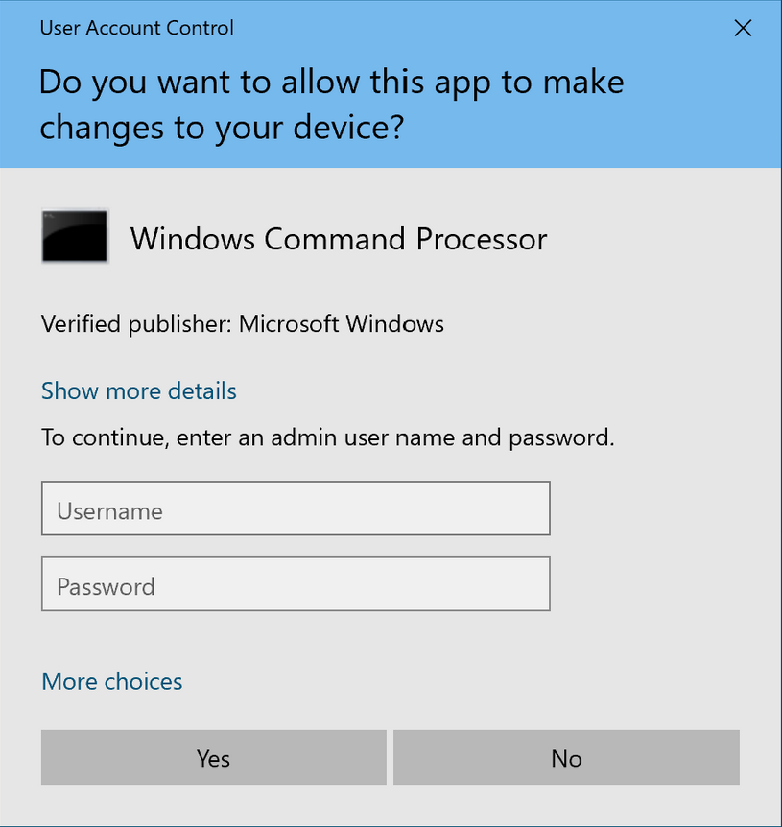
- Secure Desktop |  |  |  |  |  |  |  | - Uses second token, issued at sign in
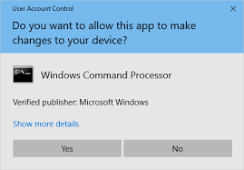
- Application Information Service
 | - Must be running for UAC to function properly
 | - If service is not running/disabled -> access is denied errors

Two user types

Standard
- Few privileges
- Limited ability to change system
- Operating with least privilege

Administrator
- Change all permissions
- All Windows permissions
Issued two tokens when signed on as administrator:
 | - First token enables them to operate as a standard user
 | - Second token can be used when the administrator performs a task that requires administrative permissions

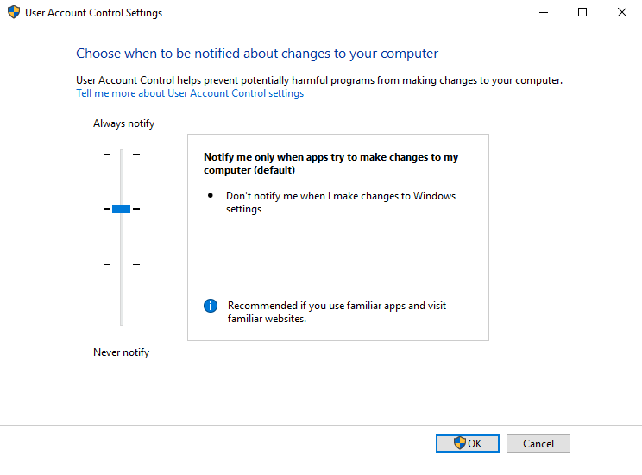
User Account Control Settings
- Můžeme určit, kdy vás funkce UAC upozorní na pokus o změny na počítači

Prompt |  | Description
Never notify |  | - Výzva UAC je zakázána

Notify me only when applications try to make changes to my computer (do not dim my desktop) |  | - Když aplikace provede změnu, zobrazí se Výzva UAC
 |  | - Pokud však uživatel provede změnu nastavení systému, výzva UAC se nezobrazí
 |  | - Plocha neztmavne

Notify me only when applications try to make changes to my computer (default) |  | - Když aplikace provede změnu, zobrazí se Výzva UAC
 |  | - Pokud však uživatel provede změnu nastavení systému, výzva UAC se nezobrazí
 |  | - Funkce Secure Desktop je aktivní (plocha ztmavne)

Always notify |  | - Uživatel je vždy vyzván, Když aplikace nebo Uživatel provedou změny v počítači

Configure UAC settings with GPOs
Group Policy -> Computer Configuration -> Windows Settings -> Security Settings -> Local Policies -> Security Options

Windows Defender Firewall

- Block or allow network traffic
- Based on properties of that traffic
- Filter traffic
- Implement authentication
- Apply encryption

Encrypting File System (EFS)

- Built in to NTFS
- Allow only authorized access
- Applied at the file or folder level
- Transparent
Managing EFS
- Enabled by default
- Can use self-signed certificates
- Musk backup encryption keys
- Implement Data Recovery Agent (DRA)
Data Recovery Agent
- Issued certificate for file recovery
- Assigned through policy
- Added as authorized user to all encrypted files
- Allows recovery of files in the event a key is lost
- Only recover files created after DRA assignment
- Update with cipher /u after DRA change

PowerShell
cipher /r:dra |  | create cert for DRA to recover
***********
.CER (cert) + .PFX (private key)
- local security policy
- public key policies
 | - EFS
 | - Add Recovery agent
 |  | dra file
gpupdate /froce

- new file
- properties
 | - Advanced atributes
 |  | - Encrypt contents to secure data

BitLocker

- Encrypts the entire drive
- TPM 1.2 or 2.0
- Can be enabled to use USB without TPM
Requirements
- Windows 10 Pro, Enterprise, Education
- Two partitions (will create them if not)

BitLocker to Go

- Removable USB drives
- Does not require TPM
- Enable through file explorer

PowerShell
manage-bde |  | powershell command for BitLocker
 | -status

Microsoft Defender Antivirus

- Built into Windows 10
- Compatible with Hyper-V
- Uses antivirus definition files
Scan types
 | Quick
 | - Scan commonly infected areas
 | Full
 | - Scan all files and running apps
 | Custom
 | - Scan specific drives or folders
 | Windows Defender Offline scan
 | - Requires reboot
 | - Takes ~15 minutes
 | - Scan without starting Window

PowerShell
Get-Command -Module defender

Core Isolation, Secure Boot, and TPM

Core Isolation
Memory integrity
 | - Must have hardware virtualization enabled in your systems UEFI or BIOS

Trusted platform module (TPM)
Cryptographic module
Provides capabilities for many security features
 | - BitLocker
 | - Credential Guard
 | - Virtual Smart Card

Secure Boot
Must be enabled in UEFI
Protect against rootkits
Verifies bootloader signature

Storage and connectivity
Manage Data

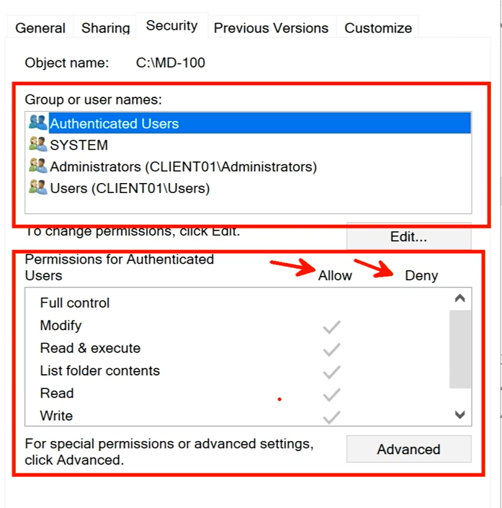
Configure NTFS permissions | Configure Share permissions

Cmd
icacls

